入力シート(VRF_E+CoolingMode)
pv.VariableRefrigerantFlowEP()の読み込みデータシート

室外機の仕様は本モデルのと異なる場合、計算精度を保証するため新たな曲線データを入力する必要がある。 |  |  |  |  |  |  |  |  |  |  |  |  |  | 定格条件 |  | ※定格条件を黄色セルに入力
図1～図5のような曲線があれば、必要なデータを読み取り入力したら、計算することができる。 |  |  |  |  |  |  |  |  |  |  |  |  |  | 冷凍能力 [kW] | 31.6548
黄色と青色のセルに入力するとモデルに読み込まれるシート(非表示集計シート)が自動的に反映される。 |  |  |  |  |  |  |  |  |  |  |  |  |  | 消費電力 [kW] | 9.73
 |  |  |  |  |  |  |  |  |  |  |  |  |  | 室外乾球温度 [℃] | 35
1. 冷凍能力を計算するための、boundary_dataset・ lowt_dataset_c・hight_dataset_cに用いるデータの入力 |  |  |  |  |  |  |  |  |  |  |  |  |  | 室内湿球温度 [℃] | 19
黄色セルに室外乾球温度(ODB)と室内湿球温度(IWB)を入力し、青色セルにその温度下の冷凍能力補正係数(Cooling Capacity Ratio)を入力してください。
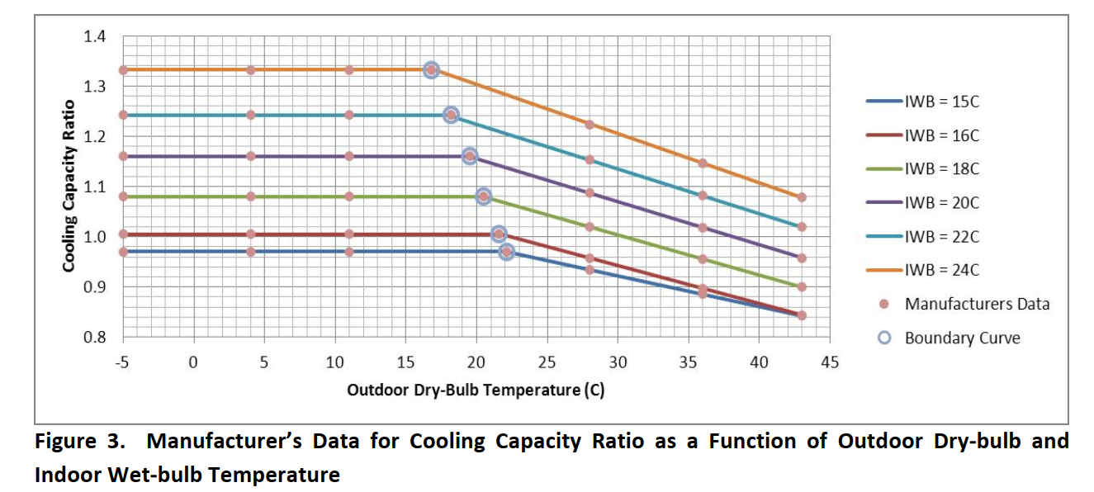
図1のような冷房能力温度補正係数曲線図があれば、外気乾球温度が低い部分のデータを lowt_dataset_cに、曲がる点のデータを boundary_datasetに、
外気乾球温度が高い部分のデータをhight_dataset_cに入力してください。
Cooling Capacity Ratio [-] |  | ODB [℃] |  |  | ODB [℃] |  |  |  |  |  | ODB [℃]
 |  | -5 | 4 | 11 | 16.8 | 18.2 | 19.5 | 20.5 | 21.6 | 22.1 | 28 | 36 | 43
IWB [℃] | 15 | 0.97 | 0.97 | 0.97 |  |  |  |  |  | 0.97 | 0.934148325 | 0.885535885 | 0.843
 | 16 | 1.005 | 1.005 | 1.005 |  |  |  |  | 1.005 |  | 0.956850467 | 0.896663551 | 0.844
 | 18 | 1.08 | 1.08 | 1.08 |  |  |  | 1.08 |  |  | 1.02 | 0.956 | 0.9
 | 20 | 1.16 | 1.16 | 1.16 |  |  | 1.16 |  |  |  | 1.08693617 | 1.018170213 | 0.958
 | 22 | 1.242 | 1.242 | 1.242 |  | 1.242 |  |  |  |  | 1.153879032 | 1.081943548 | 1.019
 | 24 | 1.332 | 1.332 | 1.332 | 1.332 |  |  |  |  |  | 1.223419847 | 1.145862595 | 1.078
 |  | lowt_dataset_c(Low Outdoor Temperatures) |  |  | boundary_dataset(Boundary Curve) |  |  |  |  |  | hight_dataset_c(High Temperatures)

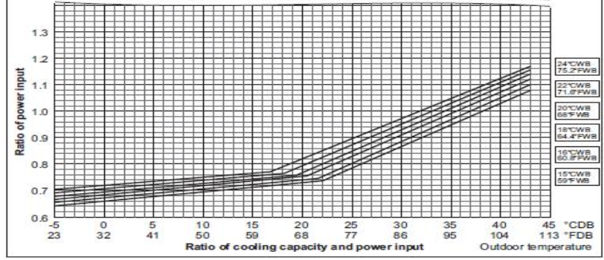
2. 冷凍消費電力を計算するための、lowt_dataset_p・hight_dataset_pに用いるデータの入力 |  |  |  |  |  |  |  |  |  |  |  |  |  |  |  | 図1. 冷房能力温度補正係数
曲がる点の外気乾球温度が1と同じであるため、boundary_datasetの入力は不要。
図2のような冷房消費電力温度補正係数曲線図があれば、外気乾球温度が低い部分のデータを lowt_dataset_cに、外気乾球温度が高い部分のデータを
hight_dataset_cに入力してください。
Cooling Power Ratio [-] |  | ODB [℃] |  |  | ODB [℃] |  |  |  |  |  | ODB [℃]
 |  | -5 | 4 | 11 | 16.8 | 18.2 | 19.5 | 20.5 | 21.6 | 22.1 | 28 | 36 | 43
IWB [℃] | 15 | 0.641 | 0.673546125 | 0.698859779 |  |  |  |  |  | 0.739 | 0.8349809 | 0.9651244 | 1.079
 | 16 | 0.653 | 0.683789474 | 0.707736842 |  |  |  |  | 0.744 |  | 0.8504673 | 0.9835514 | 1.1
 | 18 | 0.666 | 0.695647059 | 0.718705882 |  |  |  | 0.75 |  |  | 0.8736667 | 1.0055778 | 1.121
 | 20 | 0.678 | 0.707387755 | 0.730244898 |  |  | 0.758 |  |  |  | 0.896319 | 1.0269149 | 1.141
 | 22 | 0.692 | 0.719543103 | 0.740965517 |  | 0.763 |  |  |  |  | 0.9190887 | 1.0465081 | 1.158
 | 24 | 0.704 | 0.73166055 | 0.753174312 | 0.771 |  |  |  |  |  | 0.9415649 | 1.0633969 | 1.17
 |  | lowt_dataset_p(Low Outdoor Temperatures) |  |  | boundary_dataset(Boundary Curve) |  |  |  |  |  | hight_dataset_p(High Temperatures) |  |  |  |  | 図2. 冷房消費電力温度補正係数

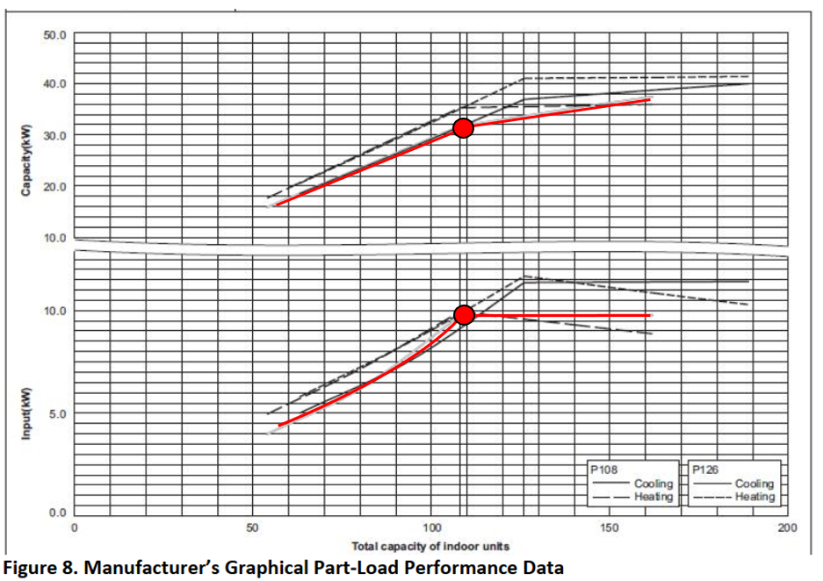
3. 室内外機の容量は一致でない場合、冷凍能力と消費電力を計算するための、cr_correction・eirfplrに用いるデータの入力
●室内機の容量が室外機より小さい場合、室外機は要求された能力をちゃんと提供できると仮定しているため、cr_correctionは不要で、eirfplrのデータだけは必要。
 |  | Cooling Energy Input Ratio Modifier Function of Part-Load Ratio |  |  |  |  | ※説明：図3の下半部を使用する。
 |  | cooling power (kW) | normalized EIRFPLR | indoor unit capacity(kW) | PLR |  | cooling power: 縦軸から読み取る
 | PLR<=1 | 4 | 0.41109969168 | 15.79809 | 0.49907407407 |  | indoor unit capacity: 横軸から読み取る
 |  | 5.25 | 0.53956834532 | 20.517 | 0.64814814815
 |  | 7.4 | 0.7605344296 | 26.379 | 0.83333333333
 |  | 9.73 | 1 | 31.6548 | 1

●室内機の容量が室外機より大きい場合、室外機の消費電力は不変になり、eirfplr＝1で、cr_correctionだけを入力。
 | cr_correction(Cooling Combination Ratio Correction Factor)
 | outdoor unit capacity(kW) | capacity ratio | indoor unit capacity(kW) | condenser part load ratio |  |  | ※説明：図3の上半部を使用する。 |  |  |  |  |  |  |  |  | 図3. 冷房部分負荷率補正係数
 | 31.6548 | 1 | 31.6548 | 1 |  |  | outdoor unit capacity: 縦軸から読み取る |  |  |  |  |  |  |  |  | (横軸は室内機の総容量、単位はkBTUhで、108kBTUh＝31.6548kW)
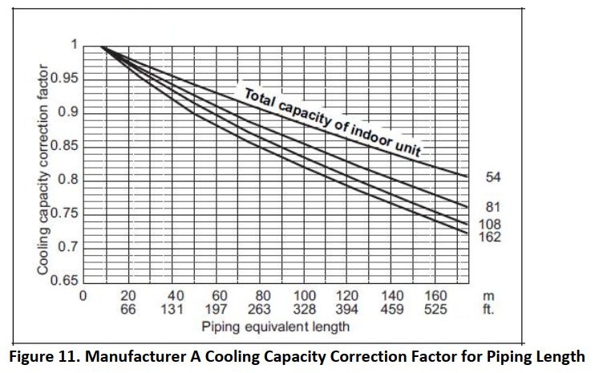
 | 37.7 | 1.1909726171 | 47.4822 | 1.5 |  |  | indoor unit capacity: 横軸から読み取る

4. 室内外機の配管相当長と高度差による損失を考える場合、piping_correctionに用いるデータの入力
●黄色セルに配管相当長(equivalent length)と室内機の容量が室外機の容量に占める比例(combination ratio)を入力し、
青色セルにその条件下の配管相当長による冷房能力補正係数(piping correction)を入力してください。
 | piping correction |  | combination ratio
 |  |  | 1.5 | 1 | 0.75 | 0.5
 | equivalent length(m) | 8 | 1 | 1 | 1 | 1 |  | ※説明：図4を使用する。
 |  | 30 | 0.945 | 0.954 | 0.96 | 0.969 |  | piping correction: 縦軸から読み取る
 |  | 50 | 0.9 | 0.915 | 0.938 | 0.943 |  | equivalent length: 横軸から読み取る
 |  | 80 | 0.85 | 0.865 | 0.882 | 0.906 |  | combination ratio: 室内機の総容量曲線から読み取る
 |  | 110 | 0.807 | 0.822 | 0.843 | 0.873 |  | (combination ratio: 本モデルの定格能力が31.6548kW、
 |  | 140 | 0.768 | 0.782 | 0.805 | 0.841 |  | つまり108kBTUhで、54kBTUhの曲線は54/108=0.5になり、 |  |  |  |  |  |  |  | 図4. 配管相当長による冷房能力補正係数
 |  | 175 | 0.722 | 0.737 | 0.761 | 0.808 |  | 81kBTUhの曲線は81/108=0.75になる。)
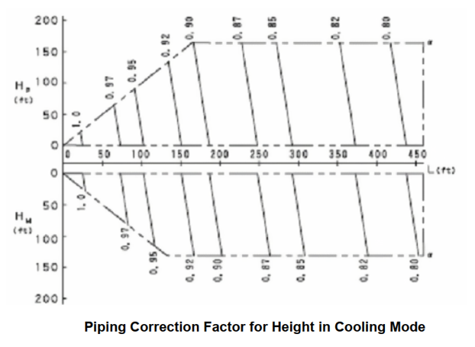
●高度差による冷房能力補正係数の最大値: 高度差が170ftつまり52mの場合、冷房能力補正係数は0.1に低下し、つまり-0.1/52=-0.001923077になる。
(入力不要)
高度差による冷房能力補正係数height correctionをyとし、高度差をhとすれば、関係式はy=1-0.001923077hである。

 |  |  |  |  |  |  |  |  |  |  |  |  |  |  |  | 図5. 高度差による冷房能力補正係数

入力シート(VRF_E+HeatingMode)
pv.VRFEPHeatingMode()の読み込みデータシート

室外機の能力と消費電力が本モデルと異なる場合、計算精度を保証するため新たな曲線データを入力する必要がある。 |  |  |  |  |  |  |  |  |  |  |  | 定格条件 |  | ※定格条件を黄色セルに入力
図1～図7のような曲線があれば、必要なデータを読み取り入力したら、計算することができる。 |  |  |  |  |  |  |  |  |  |  |  | 冷凍能力 [kW] | 37.5
黄色と青色のセルに入力するとモデルに読み込まれるシート(非表示集計シート)が自動的に反映される。 |  |  |  |  |  |  |  |  |  |  |  | 消費電力 [kW] | 10.59
 |  |  |  |  |  |  |  |  |  |  |  | 室外湿球温度 [℃] | 6
1. 暖房能力を計算するための、boundary_dataset_c・ lowt_dataset_c・hight_dataset_cに用いるデータの入力 |  |  |  |  |  |  |  |  |  |  |  | 室内乾球温度 [℃] | 20
黄色セルに室外湿球温度(OWB)と室内乾球温度(IDB)を入力し、青色セルにその温度下の暖房能力補正係数(Heaatinging Capacity Ratio)を入力してください。
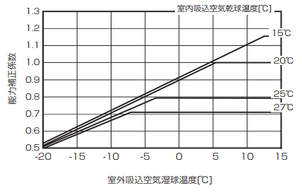
図1のような暖房能力温度補正係数曲線図があれば、外気湿球温度が低い部分のデータを lowt_dataset_cに、曲がる点のデータを boundary_dataset_cに、
外気湿球温度が高い部分のデータをhight_dataset_cに入力してください。
Heating Capacity Ratio [-] |  | OWB [℃] |  |  | OWB [℃] |  |  |  | OWB [℃]
 |  | -20 | -15 | -10 | -7.17 | -3.47 | 5.32 | 12.4 | 13 | 14 | 15
IDB [℃] | 15 | 0.529 | 0.628 | 0.724 |  |  |  | 1.154 | 1.154 | 1.154 | 1.154
 | 20 | 0.515 | 0.612 | 0.709 |  |  | 1.003 |  | 1.003 | 1.003 | 1.003
 | 25 | 0.509 | 0.595 | 0.682 |  | 0.793 |  |  | 0.793 | 0.793 | 0.793
 | 27 | 0.49 | 0.582 | 0.663 | 0.71 |  |  |  | 0.71 | 0.71 | 0.71
 |  | lowt_dataset_c(Low Outdoor Temperatures) |  |  | boundary_dataset_c(Boundary Curve) |  |  |  | hight_dataset_c(High Temperatures)

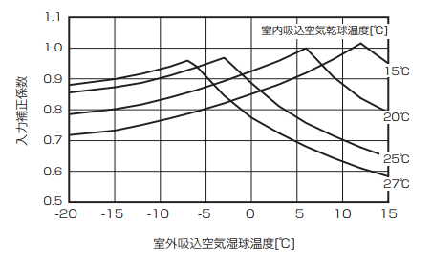
2. 暖房消費電力を計算するための、boundary_dataset_c・lowt_dataset_p・hight_dataset_pに用いるデータの入力
黄色セルに室外湿球温度(OWB)と室内乾球温度(IDB)を入力し、青色セルにその温度下の暖房能力補正係数(Heaatinging Capacity Ratio)を入力してください。 |  |  |  |  |  |  |  |  |  |  |  |  |  | 図1. 暖房能力温度補正係数
図2のような暖房消費電力温度補正係数曲線図があれば、外気湿球温度が低い部分のデータを lowt_dataset_cに、曲がる点のデータを boundary_dataset_pに、
外気湿球温度が高い部分のデータをhight_dataset_pに入力してください。
Heating Power Ratio [-] |  | OWB [℃] |  |  | OWB [℃] |  |  |  | OWB [℃]
 |  | -20 | -15 | -10 | -7.04 | -3.03 | 5.98 | 11.98 | 12.83 | 14.02 | 15
IDB [℃] | 15 | 0.718 | 0.732 | 0.764 |  |  |  | 1.01 | 0.997 | 0.972 | 0.95
 | 20 | 0.785 | 0.801 | 0.831 |  |  | 0.999 |  | 0.824 | 0.806 | 0.79
 | 25 | 0.856 | 0.871 | 0.902 |  | 0.968 |  |  | 0.668 | 0.656 | 0.644
 | 27 | 0.88 | 0.898 | 0.931 | 0.958 |  |  |  | 0.603 | 0.592 | 0.582
 |  | lowt_dataset_p(Low Outdoor Temperatures) |  |  | boundary_dataset_p(Boundary Curve) |  |  |  | hight_dataset_p(High Temperatures)

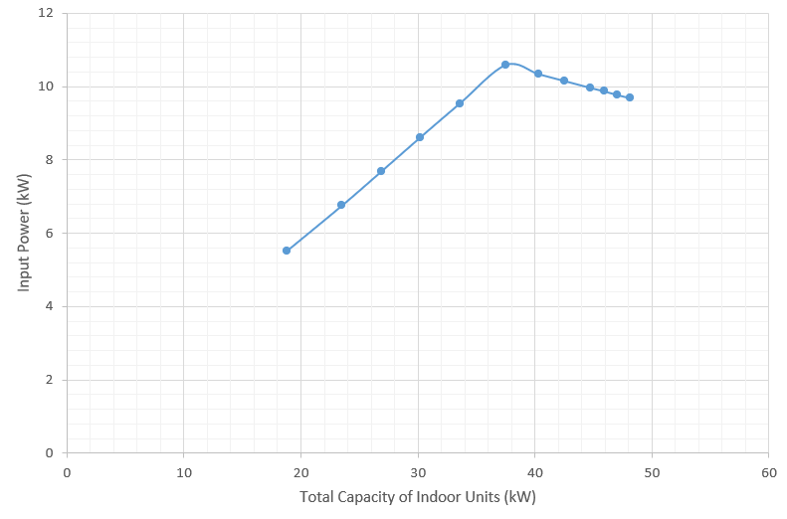
 |  |  |  |  |  |  |  |  |  |  |  |  |  | 図2. 暖房消費電力温度補正係数
3. 室内外機の容量は一致でない場合、暖房能力と消費電力を計算するための、cr_correction・eirfplrに用いるデータの入力
●室内機の容量が室外機より小さい場合、室外機は要求された能力をちゃんと提供できると仮定しているため、cr_correctionは不要で、eirfplr_lのデータだけは必要。
 |  | Heating Energy Input Ratio Modifier Function of Part-Load Ratio
 |  | heating power (kW) | normalized EIRFPLR | indoor unit capacity(kW) | PLR
 | PLR<=1 | 5.51 | 0.52030217186 | 18.806 | 0.50149333333 |  | ※説明：図3を利用し、曲がる点の左側を読み取る。
 |  | 7.68 | 0.72521246459 | 26.8657 | 0.71641866667 |  | heating power: 縦軸から読み取る
 |  | 8.62 | 0.81397544854 | 30.2239 | 0.80597066667 |  | indoor unit capacity: 横軸から読み取る
 |  | 10.59 | 1 | 37.5 | 1

●室内機の容量が室外機より大きい場合、cr_correctionとeirfplr_hのデータを入力。 |  |  |  |  |  |  |  |  |  |  |  |  |  | 図3. 暖房部分負荷率消費電力補正係数
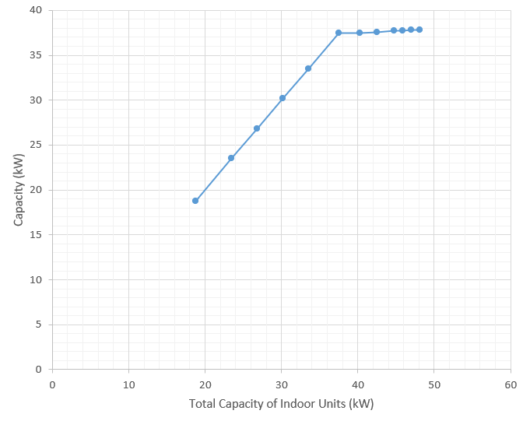
 | cr_correction(Heating Combination Ratio Correction Factor) |  |  |  |  |  | Heating Energy Input Ratio Modifier Function of Part-Load Ratio
 | outdoor unit capacity(kW) | capacity ratio | indoor unit capacity(kW) | condenser part load ratio |  |  | cooling power (kW) | normalized EIRFPLR | indoor unit capacity(kW) | PLR
 | 37.5 | 1 | 37.5 | 1 |  | PLR>1 | 10.34 | 0.97639282342 | 40.2985 | 1.0746266667
 | 37.6 | 1.0026666667 | 42.5373 | 1.134328 |  |  | 10.15 | 0.95845136922 | 42.5373 | 1.134328
 | 37.7 | 1.0053333333 | 45.8955 | 1.22388 |  |  | 9.87 | 0.93201133144 | 45.8955 | 1.22388
 | 37.8 | 1.008 | 48.1343 | 1.2835813333 |  |  | 9.68 | 0.91406987724 | 48.1343 | 1.2835813333
 | ※説明：図4を利用し、曲がる点の右側を読み取る。 |  |  |  |  |  | ※説明：図3を利用し、曲がる点の右側を読み取る。
 | outdoor unit capacity: 縦軸から読み取る |  |  |  |  |  | heating power: 縦軸から読み取る
 | indoor unit capacity: 横軸から読み取る |  |  |  |  |  | indoor unit capacity: 横軸から読み取る
4. 室内外機の配管相当長と高度差による損失を考える場合、piping_correctionに用いるデータの入力 |  |  |  |  |  |  |  |  |  |  |  |  |  | 図4. 暖房部分負荷率能力補正係数
●配管相当長(equivalent length)による冷房能力補正係数(piping correction)を入力してください。
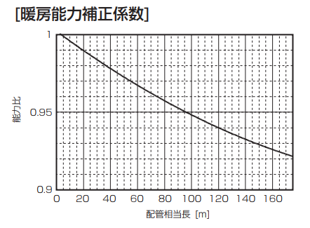
 | equivalent length(m) | piping correction
 | 3.5 | 1 |  | ※説明：図5を使用する。
 | 19.8 | 0.99 |  | piping correction: 縦軸から読み取る
 | 40 | 0.978 |  | equivalent length: 横軸から読み取る
 | 80 | 0.957
 | 120 | 0.94
 | 160 | 0.926

●図6が示したように、暖房時高度差による影響は無視できるため、計算する必要がない。

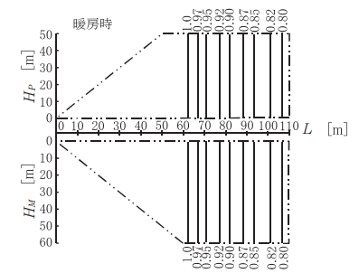
5. 室外機の霜取補正を考える場合、df_correctionに用いるデータの入力 |  |  |  |  |  |  |  |  |  |  |  |  |  | 図5. 配管相当長による暖房能力補正係数
図7から読み取る。
 | OWB | defrost correction
 | 6 | 1
 | 4 | 0.93
 | 2 | 0.82
 | 1 | 0.8
 | 0 | 0.82
 | -2 | 0.86
 | -4 | 0.9
 | -6 | 0.9
 | -8 | 0.95 |  |  |  |  |  |  |  |  |  |  |  | 図6. 高度差による暖房能力補正係数
 | -10 | 0.95

 |  |  |  |  |  |  |  |  |  |  |  |  |  | 図7. 霜取補正係数

